学習内容
1 | 業務で使える超本格Web開発環境を構築する

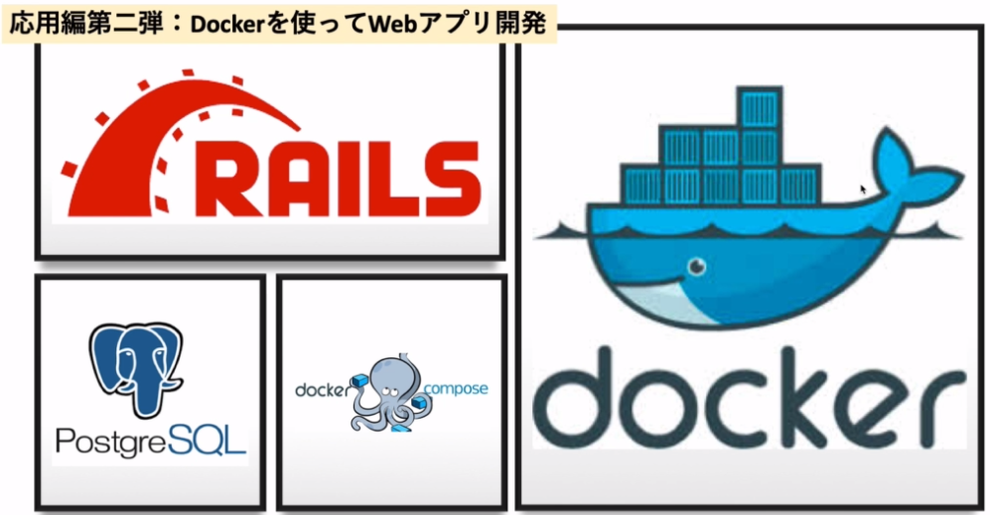

 | 今回は、Web開発ができる環境の構築をdockerを使って行う。

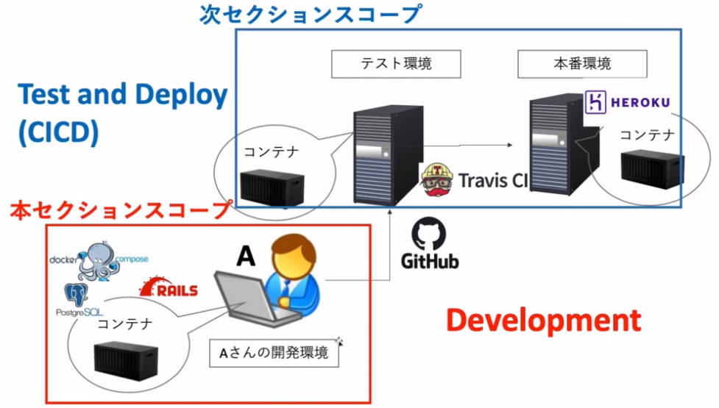

 | 今回のセクションでは開発環境の構築という点にフォーカスしてやっていく

 | docker composeはdockerをインストールした際に入っているはずなのでそれを確認する。

 | 上記コマンドでDockerComposeが入っていることが確認できました。

2 | Rails開発用Dockerfileを作成

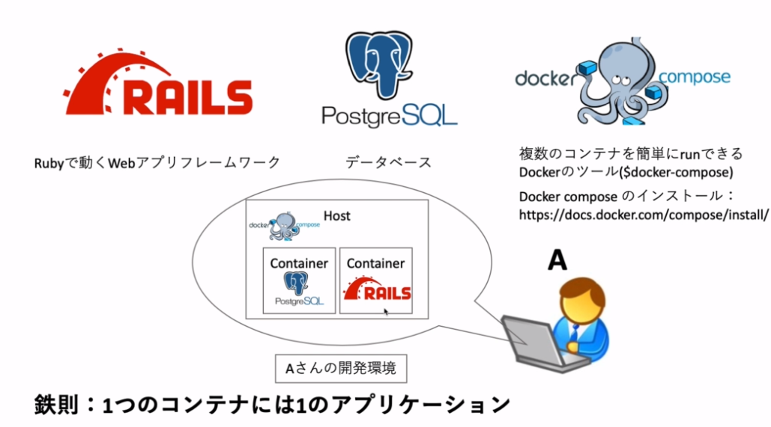

 | 1つのコンテナには1つのアプリケーション
 |  | 2つを1つにできるが、別々にするのが鉄則

 | 今回は、RAILSのコンテナを作成する。

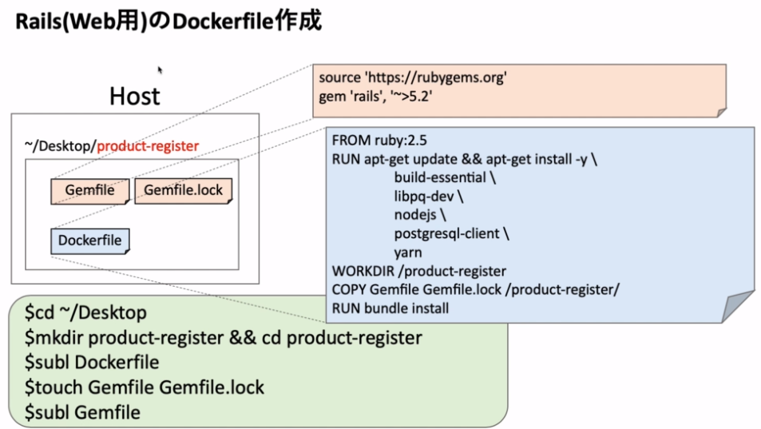

 | RAILSはWebアプリのフレームワークである。

 | Ｄｅｓｋｔｏｐにproduct-registerというフォルダを作ります。

 | Dockerfileを作ります。

 | Dockerfileの中身をVSCodeで編集します。

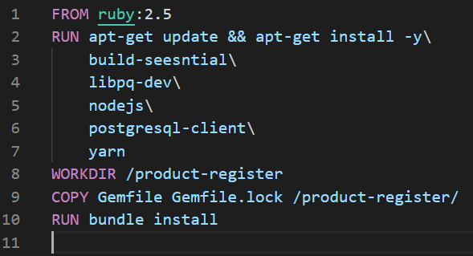

 | 内容は以上になります。

 | また２つからのファイルを作ります。

 | Gemfileを更新します。

 | 内容は上記になります。

 | ここでビルドします。

 | 何かエラーが出てしまったので調査します。

 | 綴りが違いました。

 | またもやエラーが、

 | Gemnfile.lockとなっており、綴りが間違っていました。
 | 正しくはGemfile.lockでした。
 | ｍｖコマンドで訂正します。

 | 再度ビルドして

 | 完了しました。

3 | Docker composeを使って楽をしよう！

 | ホスト側のproduct-registerフォルダを、Dockerfileに記述したproduct-registerのフォルダで
 | マウントするように前回作成したDocker Imageを使ってrunコマンドで実行します。
 | また、RAILSはWebアプリなので前回までで扱ったjupyterlabのようにポートのアクセスが必要になります。
 | デフォルトのポート番号が３０００なので指定します。

 | 上記がrunコマンドとなります。
 | このコマンドを毎回打つとなるとかなり大変、間違いの元になることが多い、
 | そこでDocker Composeの出番となる。

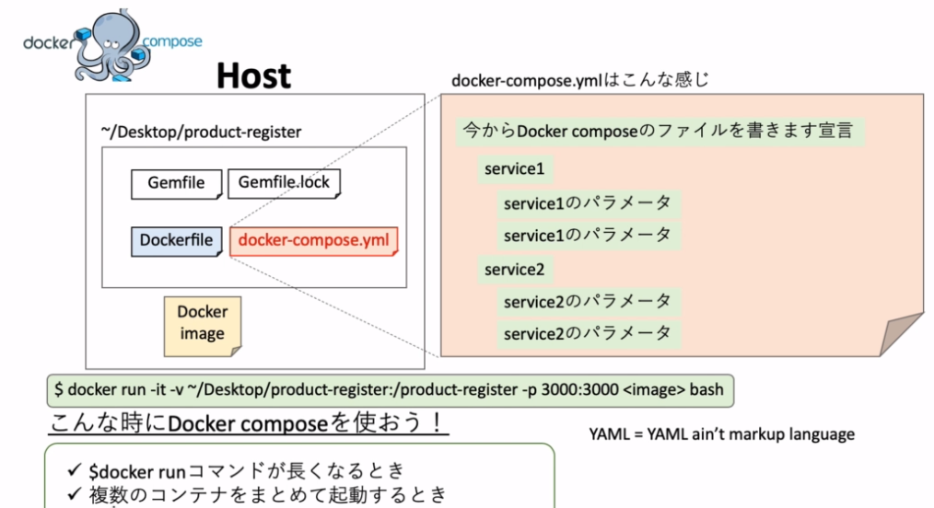

 | 先ほどのrunコマンドで長々と書いた情報をdocker-compose.ymlに記述する。

4 | docker-compose.ymlの書き方

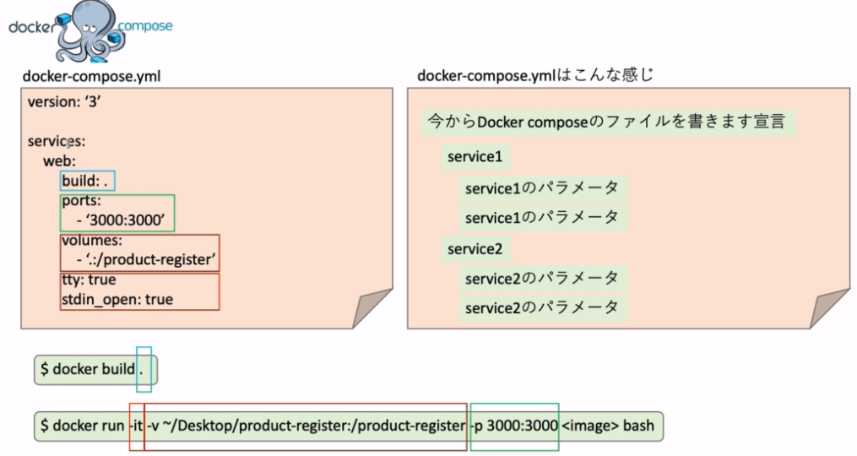

 | 上記コマンドでdocker-compose.ymlを作成する。

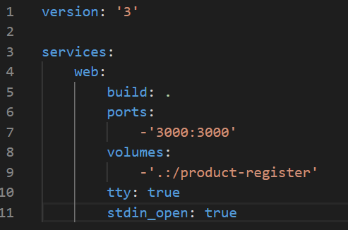

 | 内容を更新する。

5 | Docker composeを使ってコンテナを起動する

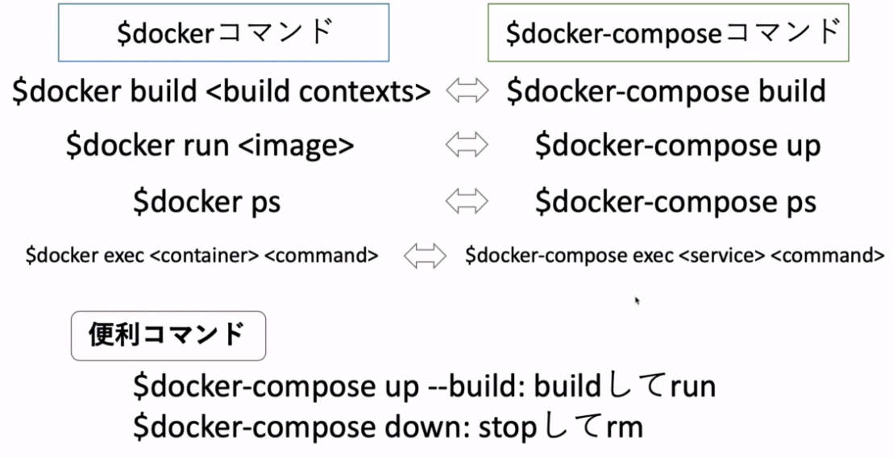

 | docker-compose build
 |  | ymlファイルにビルドコマンドを指定しているので特にフォルダを指定せずにそのままのコマンドで
 |  | 実行できる。

 | docker-compose up
 |  | これもｙｍｌファイルに指定しているので何か書く必要はない。
 |  | docker imageがなく、1度目の実行の場合はビルドされるのが、2度目の実行の場合は
 |  | 1度ビルドしているのでそれを使う。
 |  | Dockerfileを更新した場合前のImageを使うので再度ビルドする必要がある。
 |  | その場合は
 |  | docker-compose up --build
 |  | を使う。

 | docker-composeps
 |  | ymlファイルに書かれているコンテナの状態を確認することができる。

 | docker-compose exec <service> <command>
 |  | サービス名を指定して何かコマンドを実行する。

 | docker-composeps down
 |  | stopして消してくれる。
 |  | 関連したImageも消してくれる。一度やり直したいときに使う。

 | では実際に実行する。

 | 処理が待っても終わらなかった。
 | ディタッチドモードで実行しなければならなかったので改めて-dを付けて実行したが、エラーが出てしまった。

 | いろいろ試したがうまくいかなかったのでdocker composeを使わずにコマンドを打って実行してみた

 | 入ることができたのでコードには問題がなさそうだ。

 | 提出の時間が迫ってきたのでこの問題については明日以降の課題対応で調査する。

